余额
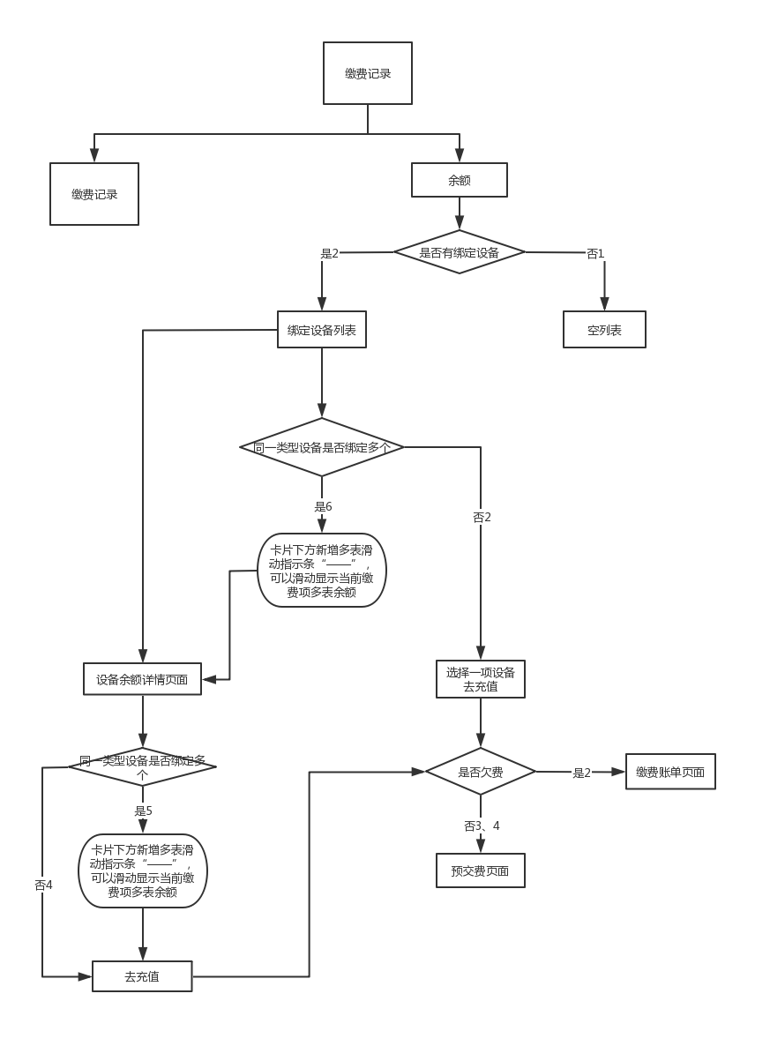
编号 | 测试检查点 | 操作前置条件 | 操作步骤 | （操作步骤）预期结果
1 | 无绑定设备时，余额页面无内容展示 | 登录后进入“我”的主页，且没有绑定任何设备，点击“缴费记录”，进入“缴费记录页面”，再点击“余额”，进入“余额”页面 |  | 余额列表页没有展示内容
2 | 有设备绑定时，无缴费项，余额展示页面可以进行预交费 | 登录后进入“我”的主页，已绑定一个设备且没有需缴账单费用，点击“缴费记录”，进入“缴费记录页面”，再点击“余额”，进入“余额”页面 | 1.点击“去充值” | 在“余额”列表中显示已绑定设备的名称，余额，截止时间，每条内容上有“去充值”入口按钮 1.页面跳转到设备预交费页面
3 | 有设备绑定时，有缴费项，余额展示页面可以进行账单缴费 | 登录后进入“我”的主页，已绑定一个设备且有需缴账单费用，点击“缴费记录”，进入“缴费记录页面”，再点击“余额”，进入“余额”页面 | 1.点击“去充值” | 在“余额”列表中显示已绑定设备的名称，余额，截止时间，每条内容上有“去充值”入口按钮 1.页面跳转到设备缴费账单页面
4 | 有设备绑定时，无缴费项，余额详情展示页面可以进行预交费 | 登录后进入“我”的主页，已绑定一个设备且没有需缴账单费用，点击“缴费记录”，进入“缴费记录页面”，再点击“余额”，进入“余额”页面 | 1.点击信息行右端“>” 2.点击“去充值” | 1.进入所点击设备的余额详细页面，页面分为三部分：最近余额、账单记录、“去充值” 2.页面跳转到设备预交费页面
5 | 有设备绑定时，有缴费项，余额详情展示页面可以进行账单缴费 | 登录后进入“我”的主页，已绑定一个设备且有需缴账单费用，点击“缴费记录”，进入“缴费记录页面”，再点击“余额”，进入“余额”页面 | 1.点击信息行右端“>” 2.点击“去充值” | 1.进入所点击设备的余额详细页面，页面分为三部分：最近余额、账单记录、“去充值” 2.页面跳转到设备缴费账单页面
6 | 绑定多个设备时，在余额详情页面可以进行滑动切换，并可以进行充值 | 登录后进入“我”的主页，已绑定多个同一类型设备且没有需要缴费账单，点击“缴费记录”，进入“缴费记录页面”，再点击“余额”，进入“余额”页面 | 1.点击信息行右端“>” 2.在详细页面最近余额部分进行左或右滑动。 3.随机一个设备页面点击“去充值” | 1.进入所点击设备的余额详细页面，页面分为三部分：最近余额、账单记录、“去充值” 2.可以进行同一类型，不同设备之间的页面切换 3.页面跳转到设备预交费页面
7 | 绑定多个设备时，在余额详情页面可以进行滑动切换，并可以进行充值 | 登录后进入“我”的主页，已绑定多个同一类型设备且有需要缴费账单，点击“缴费记录”，进入“缴费记录页面”，再点击“余额”，进入“余额”页面 | 1.点击信息行右端“>” 2.在详细页面最近余额部分进行左或右滑动。 3.随机一个设备页面点击“去充值” | 1.进入所点击设备的余额详细页面，页面分为三部分：最近余额、账单记录、“去充值” 2.可以进行同一类型，不同设备之间的页面切换 3.页面跳转到设备缴费账单页面
8 | 绑定多个设备，且没有缴费账单时，余额列表展示页面可以进行滑动切换，且可以进行充值 | 登录后进入“我”的主页，已绑定多个同一类型设备且没有需要缴费账单，点击“缴费记录”，进入“缴费记录页面”，再点击“余额”，进入“余额”页面 | 1.在包含有多个设备的余额信息上进行左或右滑动 2.随机一个设备页面点击“去充值” | 1.可以进行同一类型，不同设备之间的页面切换 2.页面跳转到设备预交费页面
9 | 绑定多个设备，且有缴费账单时，余额列表展示页面可以进行滑动切换，且可以进行充值 | 登录后进入“我”的主页，已绑定多个同一类型设备且没有需要缴费账单，点击“缴费记录”，进入“缴费记录页面”，再点击“余额”，进入“余额”页面 | 1.在包含有多个设备的余额信息上进行左或右滑动 2.随机一个设备页面点击“去充值” | 1.可以进行同一类型，不同设备之间的页面切换 2.页面跳转到设备缴费账单页面

